Rascunho
Titulo

Faturamento Geral
Vendas x Custo Anual
Participação por Segmento
Top 10 produtos

Segmentação Filtros

Vendas por vendedor
Top 5 clientes

Dashboard
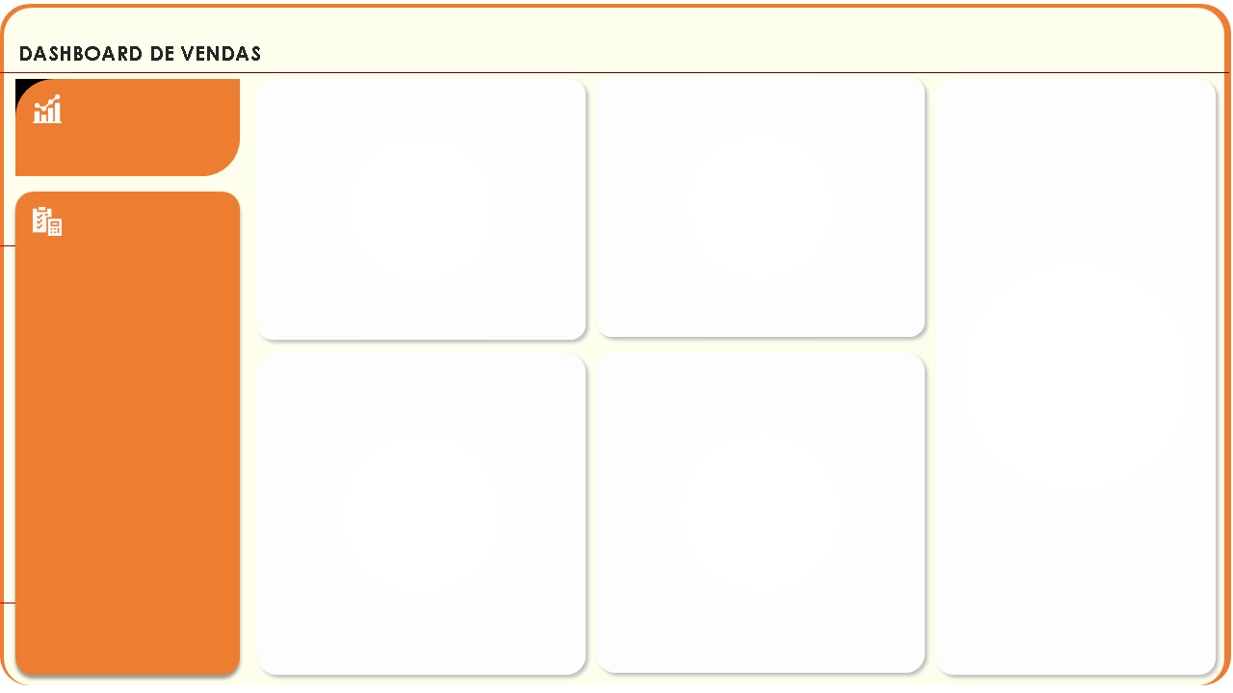

Top 10 produtos
Vendas x Lucro
Faturamento
Venda x Custo por Ano
Participação por Segmento

 | Faturamento | Custo
2016 | R$ 1,472,151 | R$ 1,237,544
2017 | R$ 1,509,422 | R$ 1,268,053
 | Total
Grâos | R$ 1,415,051
Hortifrutis | R$ 919,188
Carnes | R$ 647,333
 | Pct Venda | Pct Lucro
Trigo | 31.93% | 10.00%
Carne | 18.31% | 22.94%
Maça | 16.01% | 30.09%
Soja | 11.97% | 3.75%
Ovos | 9.20% | 17.29%
Laranja | 5.62% | 10.55%
Farinha | 3.56% | 1.12%
Frango | 3.40% | 4.26%

Filtros

Vendas por Vendedor
Top 5 Clientes

 | Total
Paul | R$ 623,958
Clark | R$ 401,708
Peter | R$ 371,819
Tony | R$ 359,092
Joan | R$ 347,951
Suzy | R$ 336,108
Morgana | R$ 227,764
Derek | R$ 176,396
Mary | R$ 136,774
 | Total
Rede Hiper | R$ 1,098,433
Rede BIG | R$ 844,444
Rede Good | R$ 438,113
Hiper Plus | R$ 342,777
Super Extra | R$ 257,805

